R3.3調査
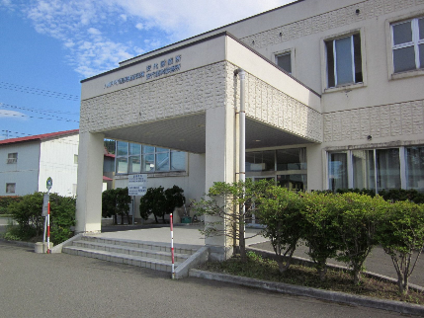
国保診療施設概況調査票
 | 八幡平市立安代診療所

 | 郵便番号 |  | 028-7534
 | 所在地 |  | 八幡平市荒屋新町１４４番地１
 | 電話番号 |  | 0195-72-3115
 | ＦＡＸ |  | 0195-72-3210
 | Ｅ-mail |  | ashiroshinryo@city.hachimantai.lg.jp

 | 建物の概要 |  |  |  |  |  | 主な設備の概要
 | 鉄筋コンクリート造２階建 |  |  |  |  |  | Ｘ線一般撮影装置
 | 延床面積 1,001.75㎡ |  |  |  |  |  | 超音波診断装置
 | 平成元年２月20日 建築 |  |  |  |  |  | 心電計
 |  |  |  |  |  |  | 自動血圧計
 | 福利厚生設備 |  |  |  |  |  | 電子カルテシステム
 |  |  |  |  |  |  | 画像読取システム

 | 診療施設の一般状況
 | 診療施設長 |  |  |  | 長嶺 進
 | 事務長 |  |  |  | 高橋 康幸(兼）
 | 立地条件 |  |  |  | １種
 | 診療の形態 |  |  |  | 常設
 | 施設の規模 |  |  |  | 乙
 | 診療開始年月日 |  |  |  | 昭和31年９月30日
 | 標榜科 |  |  |  | 内科・外科

 | 令和２年度の各数値
 |  |  |  | 医 科 |  |  |  |  |  |  |  | 歯 科
 | 診療実日数 |  |  | 入院外 | 191.5 |  | 日 | 入院 |  |  | 日 |  |  | 日
 | 患者延べ数 |  |  |  | 3,869 |  | 人 |  |  |  | 人 |  |  | 人
 | １日平均患者数 |  |  |  | 20.2 |  | 人 |  |  |  | 人 |  |  | 人

 | 看護師
 | 看護の体系
 | 看護師勤務形態 |  |  | 日勤(08：30～17：15)

 | 許可病床数 |  |  |  |  |  |  |  | 診療職員数
 | 一般 |  |  |  |  | 2 | 床 |  | 職種 |  |  |  | 正 規 |  | 正規以外 | 実質必要数 | 医療法上必要数
 | 療養 |  |  |  |  |  | 床 |  | 医師 |  |  |  | 1 |  | 0.0375
 | 感染症 |  |  |  |  |  | 床 |  | 歯科医師
 | 精神 |  |  |  |  |  | 床 |  | 薬剤師
 | 総数 |  |  |  |  | 2 | 床 |  | 看護師 |  |  |  |  |  | 1
 | 病床利用率 |  |  |  |  | 0 | ％ |  | その他の技術職員 |  |  |  | 1(1)
 |  |  |  |  |  |  |  |  | 事務職員 |  |  |  | 5(5) |  | 2
 | 週休の状況 |  |  |  |  |  |  |  | その他
 | 週休 |  |  | ４週８休 |  |  |  |  | 総数 |  |  |  | 7(6) |  | 3.0375
 | 医師・歯科医師 |  |  | 閉所 |  |  |  |  | ※医師・歯科医師数は、常勤換算の人数で掲載。
 | 看護師等 |  |  | 閉所
 | 事務職等 |  |  | 閉所
 | 実施年月日 |  |  | 平成28年４月１日

 | 勤務医師・歯科医師
 | 職名 |  |  | 医師・歯科医師名 |  |  |  | 職名 |  |  |  | 医師・歯科医師名
 | 所長 |  |  | 長嶺 進

 | 施設基準と保健福祉活動
 | 施設基準届出 |  |  |  |  |  |  |  |  |  |  |  |  | 算定開始年月日
 |  | 生活保護法指定医療機関 |  |  |  |  |  |  |  |  |  |  |  | 昭和22年10月１日
 |  | 結核予防法指定医療機関 |  |  |  |  |  |  |  |  |  |  |  | 昭和42年４月１日

 | 保健福祉活動 | 医 科 |  |  |  |  |  |  |  | 歯 科
 |  | 事業所健診
 |  | 結核精密検診
 |  | 各種予防接種
 |  | 小・中学校 内科健診

